5.8
BSモデル モンテカルロ シミュレーション例

パラメータ: dt=1/52 |  |  |  | (r- .5σ2)
So | K | r | σ | x dt | σ√ dt |  | DF
100 | 110 | 0.100% | 30% | -0.085% | 0.041602514717 |  | 0.999846 |  | H6=EXP(-C6*8/52)
 |  |  |  | E6=(C6-0.5*D6^2)*(1/52), | F6=D6*(1/52)^0.5

 |  |  |  |  |  |  |  |  | 8週後 | Call価格
 |  | Week -> |  |  |  |  |  |  | 株価S | 1.2896629928 | K10=AVERAGE(K12:K31)*H6
Scenario | So | 1 | 2 | 3 | 4 | 5 | 6 | 7 | 8 | max(S-K) |  | 正規乱数: =NORMSINV( RAND() )
#1 | 100 | 109.1 | 99.1 | 97.6 | 98.4 | 100.0 | 98.8 | 100.2 | 99.9 | 0.0 |  | #1 | 2.1208 | -2.2981 | -0.3388 | 0.2071 | 0.4144 | -0.2857 | 0.3825 | -0.0587
12行計算式 : N12=NORMSINV(RAND())
O12=NORMSINV(RAND())
・・・・・・・・・
#2 | 100 | 100.3 | 97.2 | 95.6 | 93.7 | 99.8 | 97.3 | 99.0 | 95.4 | 0.0 |  | #2 | 0.0828 | -0.7293 | -0.3700 | -0.4667 | 1.5452 | -0.5986 | 0.4394 | -0.8768
#3 | 100 | 102.7 | 102.0 | 105.0 | 100.6 | 104.6 | 107.0 | 118.5 | 115.7 | 5.7 |  | #3 | 0.6563 | -0.1455 | 0.7259 | -1.0114 | 0.9657 | 0.5596 | 2.4745 | -0.5491
12行計算式 : C12=B12*EXP($E$6+$F$6*N12)
D12=C12*EXP($E$6+$F$6*O12)
・・・・・・・・・
#4 | 100 | 103.0 | 103.9 | 100.2 | 105.8 | 107.4 | 115.9 | 123.2 | 128.2 | 18.2 |  | #4 | 0.7237 | 0.2436 | -0.8584 | 1.3360 | 0.3675 | 1.8506 | 1.4870 | 0.9776
#5 | 100 | 97.7 | 99.2 | 96.9 | 101.7 | 102.0 | 102.4 | 103.9 | 101.1 | 0.0 |  | #5 | -0.5267 | 0.3677 | -0.5424 | 1.1899 | 0.0834 | 0.1087 | 0.3852 | -0.6419
#6 | 100 | 99.3 | 103.2 | 102.1 | 100.3 | 105.3 | 110.8 | 103.8 | 101.7 | 0.0 |  | #6 | -0.1397 | 0.9465 | -0.2529 | -0.4009 | 1.1917 | 1.2477 | -1.5520 | -0.4714
#7 | 100 | 103.8 | 104.1 | 97.8 | 101.5 | 96.6 | 95.3 | 102.5 | 95.2 | 0.0 |  | #7 | 0.9069 | 0.1112 | -1.4800 | 0.8964 | -1.1576 | -0.3189 | 1.7776 | -1.7641
#8 | 100 | 97.2 | 101.2 | 103.0 | 100.0 | 105.4 | 100.3 | 104.3 | 105.6 | 0.0 |  | #8 | -0.6664 | 0.9920 | 0.4478 | -0.6878 | 1.2696 | -1.1679 | 0.9638 | 0.3221
#9 | 100 | 92.1 | 94.3 | 104.3 | 110.4 | 112.6 | 112.7 | 118.7 | 111.9 | 1.9 |  | #9 | -1.9493 | 0.5810 | 2.4309 | 1.3891 | 0.5021 | 0.0508 | 1.2627 | -1.4034
#10 | 100 | 100.9 | 103.9 | 101.1 | 94.5 | 92.4 | 94.7 | 98.1 | 94.4 | 0.0 |  | #10 | 0.2250 | 0.7248 | -0.6311 | -1.5905 | -0.5391 | 0.6171 | 0.8737 | -0.8920
#11 | 100 | 91.5 | 100.6 | 101.9 | 101.0 | 99.1 | 100.2 | 98.6 | 98.7 | 0.0 |  | #11 | -2.1208 | 2.2981 | 0.3388 | -0.2071 | -0.4144 | 0.2857 | -0.3825 | 0.0587
#12 | 100 | 99.6 | 102.6 | 104.1 | 106.0 | 99.3 | 101.7 | 99.8 | 103.4 | 0.0 |  | #12 | -0.0828 | 0.7293 | 0.3700 | 0.4667 | -1.5452 | 0.5986 | -0.4394 | 0.8768
#13 | 100 | 97.2 | 97.7 | 94.7 | 98.7 | 94.8 | 92.5 | 83.4 | 85.2 | 0.0 |  | #13 | -0.6563 | 0.1455 | -0.7259 | 1.0114 | -0.9657 | -0.5596 | -2.4745 | 0.5491
#14 | 100 | 97.0 | 95.9 | 99.3 | 93.8 | 92.3 | 85.4 | 80.2 | 77.0 | 0.0 |  | #14 | -0.7237 | -0.2436 | 0.8584 | -1.3360 | -0.3675 | -1.8506 | -1.4870 | -0.9776
#15 | 100 | 102.1 | 100.5 | 102.7 | 97.7 | 97.2 | 96.7 | 95.1 | 97.6 | 0.0 |  | #15 | 0.5267 | -0.3677 | 0.5424 | -1.1899 | -0.0834 | -0.1087 | -0.3852 | 0.6419
#16 | 100 | 100.5 | 96.5 | 97.5 | 99.0 | 94.2 | 89.3 | 95.2 | 97.0 | 0.0 |  | #16 | 0.1397 | -0.9465 | 0.2529 | 0.4009 | -1.1917 | -1.2477 | 1.5520 | 0.4714
#17 | 100 | 96.2 | 95.7 | 101.7 | 97.9 | 102.6 | 103.9 | 96.4 | 103.7 | 0.0 |  | #17 | -0.9069 | -0.1112 | 1.4800 | -0.8964 | 1.1576 | 0.3189 | -1.7776 | 1.7641
#18 | 100 | 102.7 | 98.5 | 96.6 | 99.3 | 94.1 | 98.7 | 94.8 | 93.4 | 0.0 |  | #18 | 0.6664 | -0.9920 | -0.4478 | 0.6878 | -1.2696 | 1.1679 | -0.9638 | -0.3221
#19 | 100 | 108.4 | 105.7 | 95.4 | 90.0 | 88.1 | 87.8 | 83.2 | 88.2 | 0.0 |  | #19 | 1.9493 | -0.5810 | -2.4309 | -1.3891 | -0.5021 | -0.0508 | -1.2627 | 1.4034
#20 | 100 | 99.0 | 96.0 | 98.4 | 105.1 | 107.4 | 104.6 | 100.7 | 104.5 | 0.0 |  | #20 | -0.2250 | -0.7248 | 0.6311 | 1.5905 | 0.5391 | -0.6171 | -0.8737 | 0.8920

5.9
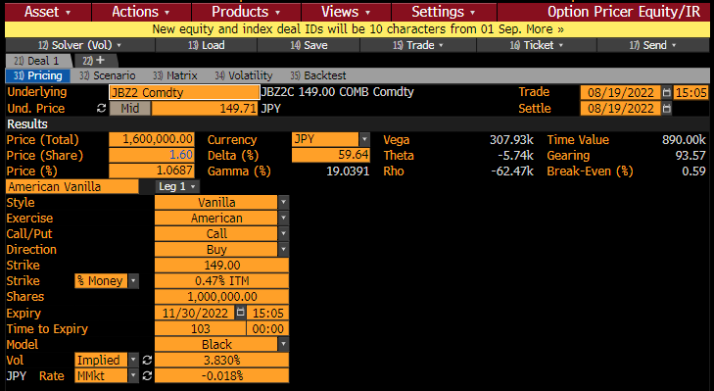
債券先物 |  | （Ｂ列の数式等）
Ｆ : 先物価格 | 149.710
X : 行使価格 | 149.000
満期日数 | 103
T : オプション満期年 | 0.28219 | =B4/365
r : リスクフリーレート | -0.0180% | マネーマーケット(MMkt)
D : ディスカウント | 1.000051 | =1/(1+B6*B5)
σ: ボラティリティー | 3.8300%
d1 | 0.2438 | =(LN(B2/B3)+(B8^2/2) *B5)/(B8*B5^0.5)
d2 | 0.2235 | =B9-B8*B5^0.5
N(d1) | 0.5963 | =NORMSDIST(B9)
N(d2) | 0.5884 | =NORMSDIST(B10)
ヨーロピアン コール | 1.60027 | =B7*(B2*B11-B3*B12)
デルタ Δ | 59.63% | =EXP(-B6*B5)*B11

5.10
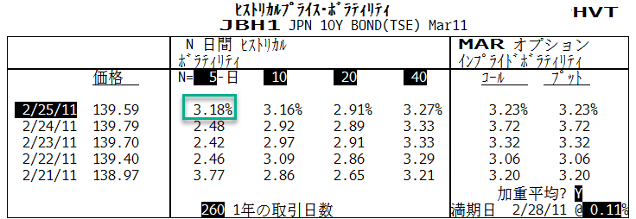
日付 | 価格 | 日次収益率 | 計算式
2/25/11 | 139.590 | -0.00143 | =LN(B2/B3)
2/24/11 | 139.790 | 0.00064 | =LN(B3/B4)
2/23/11 | 139.700 | 0.00215 | （以下同じ）
2/22/11 | 139.400 | 0.00309
2/21/11 | 138.970
 | 日次標準偏差 | 0.197% | =STDEV(C2:C5)
 | ボラティリティー | 3.181% | =C7*(260^0.5)

5.12
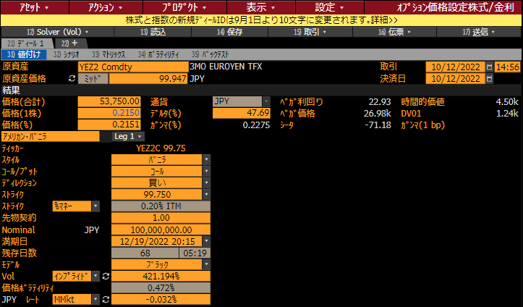
ユーロ円先物 |  | （Ｂ列の数式等）
先物価格 | 99.9470
Ｆ：１００－先物価格 | 0.0530
行使価格 | 99.7500
Ｘ：１００－行使価格 | 0.2500
満期日数 | 68
T : オプション満期年 | 0.18630 | =B6/365
r : リスクフリーレート | -0.0320% | ﾏﾈｰﾏｰｹｯﾄﾚｰﾄ
D : ディスカウント | 1.000060 | =1/(1+B8*B6/365)
σ: ボラティリティー | 421.1940%
d1 | 0.0558 | =(LN(B3/B5)+(B9^2/2) *B7)/(B9*B7^0.5)
d2 | -1.7622 | =B11-B9*B7^0.5
N(-d1) | 0.4778 | =NORMSDIST(-B11)
N(-d2) | 0.9610 | =NORMSDIST(-B12)
ヨーロピアン コール | 0.214937 | =B9*(B5*B14-B3*B13)
コール代金 | 53,734.32 | =1億円*90日/360日*B15

6.3
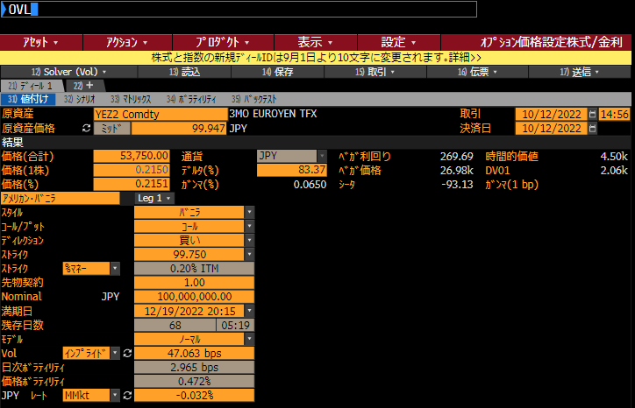
ユーロ円先物 (ノーマルモデル) |  | （Ｂ列の数式等）
先物価格 | 99.94700
Ｆ：１００－先物価格 | 0.05300 | (%)
行使価格 | 99.75000
Ｘ：１００－行使価格 | 0.25000 | (%)
満期日数 | 68
T : オプション満期年 | 0.18630 | =B6/365
r : リスクフリーレート | -0.0320% | ﾏﾈｰﾏｰｹｯﾄﾚｰﾄ
D : ディスカウント | 1.000060 | =1/(1+B8*B6/365)
σ: ボラティリティー | 0.47063 | (%)
σ√T | 0.20314 | =(B10*B7^0.5)
d | -0.96979 | =(B3-B5)/B11
N(-d) | 0.83392 | =NORMSDIST(-B11)
n(-d) | 0.24928 | =NORMDIST(-B12,0,1,FALSE)
コール価格 | 0.21493 | =B9*B11*(-B12*B13+B14)
コール代金 | 53,733.36 | =250000*B15
デルタ | 83.397%

6.8
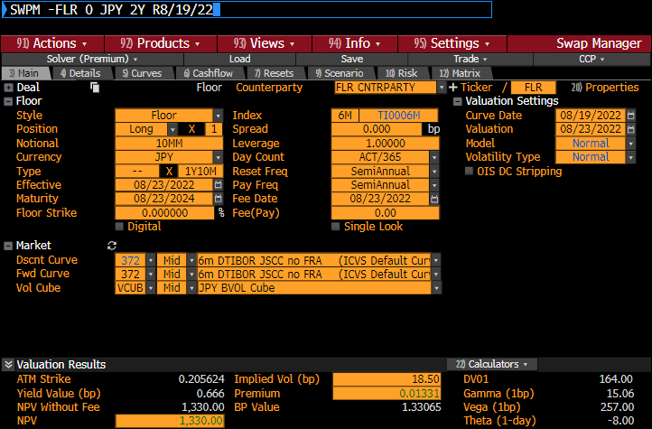
フロア額面 | 10,000,000 | （Ｂ列の数式等）
評価日 | 2022-08-23
Ｆ：フォワードレート | 0.16956% | SWPMより入力
Ｘ：ストライク | 0.00000%
フロアレット満期日 | 2023-02-21 | SWPMより入力
T：オプション満期年 | 0.498630 | =(B5-B2)/365
Ｄp：支払日ﾃﾞｨｽｶｳﾝﾄﾌｧｸﾀｰ | 0.998477 | SWPMより入力
σ:ノーマル | 0.1627%
σ√T | 0.001149 | =B8*B6^0.5
d | 1.475865 | =(B3-B4)/B9
N(-d) | 0.069990 | =NORMSDIST(-B10)
n(d) | 0.134253 | =NORMDIST(B10,0,1,FALSE)

ノーマル コア | 0.00356% | =B9*(-B10*B11+B12)
付利期間 日数 | 180 | SWPMより入力
フロアレット時価 | 175 | =(B1*B15/365)*B7*B14

6.11
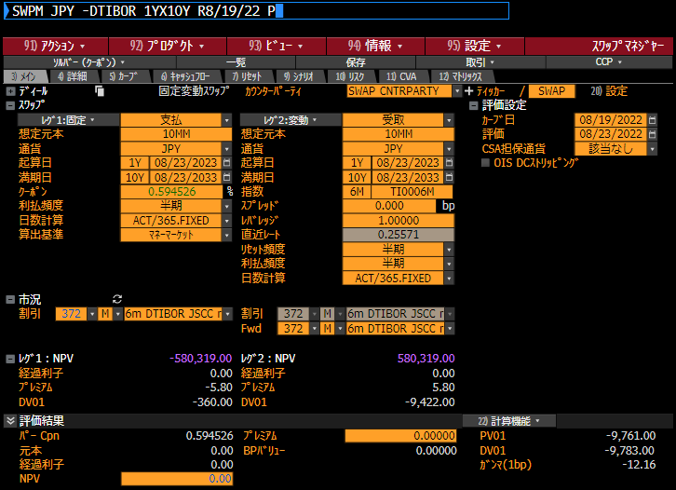
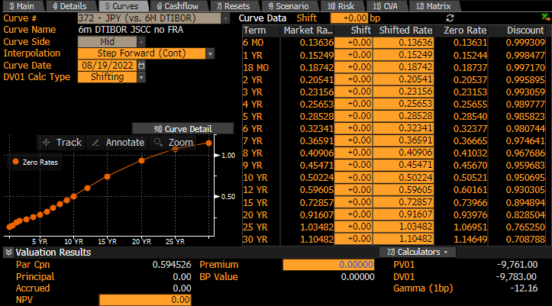
1年先10年のスワップレートの計算
 |  |  | ディスカウント
支払日 | δ:テナー |  | ファクター
(SWPM数値) | Act/365 | B列 計算式 | (SWPM数値) | D列 計算式
2023-08-23 |  |  | 0.9984770
2024-02-26 | 0.512329 | =(A6-A5)/365 | 0.9971700
2024-08-23 | 0.490411 | （以下同じ） | 0.9958950
2025-02-25 | 0.509589 |  | 0.9944570
2025-08-26 | 0.498630 |  | 0.9930500
2026-02-24 | 0.498630 |  | 0.9914080
2026-08-24 | 0.495890 |  | 0.9897770
2027-02-24 | 0.504110 |  | 0.9877760
2027-08-23 | 0.493151 |  | 0.9858230
2028-02-24 | 0.506849 |  | 0.9832530
2028-08-23 | 0.495890 |  | 0.9807440
2029-02-26 | 0.512329 |  | 0.9776130
2029-08-23 | 0.487671 |  | 0.9746410
2030-02-25 | 0.509589 |  | 0.9710910
2030-08-23 | 0.490411 |  | 0.9676860
2031-02-25 | 0.509589 |  | 0.9636210
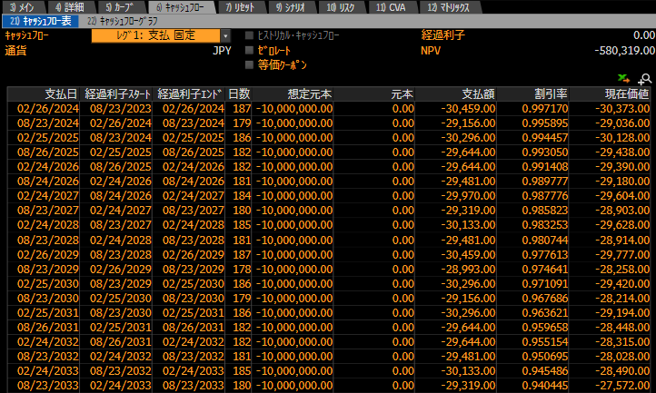
2031-08-26 | 0.498630 |  | 0.9596580
2032-02-24 | 0.498630 |  | 0.9551540
2032-08-23 | 0.495890 |  | 0.9506950
2033-02-24 | 0.506849 |  | 0.9454860
2033-08-23 | 0.493151 |  | 0.9404450
 |  | アニュイティ | 9.7610409 | =SumProduct (B6:B25,D6:D25)
 |  | 1Yx10Yスワップ | 0.5945% | =(D5-D25)/D26

